1.1
 |  |  |  |  |  |  |  | ÍNDICE
1.1. Número de sucidios por año según sexo. 1980 - 2023

Unidades: Personas
 | España |  |  |  | Comunidad de Madrid
 | Total | Hombres | Mujeres | Indicador(*) | Total | Hombres | Mujeres | Indicador(*)
1980 | 1,652 | 1,237 | 415 | 34 | 125 | 93 | 32 | 34
1981 | 1,718 | 1,268 | 450 | 35 | 123 | 90 | 33 | 37
1982 | 1,851 | 1,336 | 515 | 39 | 116 | 80 | 36 | 45
1983 | 2,181 | 1,593 | 588 | 37 | 128 | 95 | 33 | 35
1984 | 2,493 | 1,836 | 657 | 36 | 123 | 88 | 35 | 40
1985 | 2,514 | 1,829 | 685 | 37 | 153 | 120 | 33 | 28
1986 | 2,755 | 2,032 | 723 | 36 | 157 | 115 | 42 | 37
1987 | 2,804 | 2,017 | 787 | 39 | 178 | 124 | 54 | 44
1988 | 2,960 | 2,150 | 810 | 38 | 171 | 128 | 43 | 34
1989 | 2,987 | 2,213 | 774 | 35 | 166 | 118 | 48 | 41
1990 | 2,939 | 2,135 | 804 | 38 | 148 | 117 | 31 | 26
1991 | 2,916 | 2,139 | 777 | 36 | 139 | 102 | 37 | 36
1992 | 2,786 | 2,104 | 682 | 32 | 111 | 85 | 26 | 31
1993 | 3,037 | 2,283 | 754 | 33 | 134 | 99 | 35 | 35
1994 | 3,171 | 2,429 | 742 | 31 | 181 | 141 | 40 | 28
1995 | 3,157 | 2,408 | 749 | 31 | 161 | 117 | 44 | 38
1996 | 3,320 | 2,451 | 869 | 35 | 173 | 130 | 43 | 33
1997 | 3,373 | 2,526 | 847 | 34 | 175 | 141 | 34 | 24
1998 | 3,261 | 2,499 | 762 | 30 | 165 | 135 | 30 | 22
1999 | 3,218 | 2,410 | 808 | 34 | 142 | 112 | 30 | 27
2000 | 3,393 | 2,574 | 819 | 32 | 223 | 174 | 49 | 28
2001 | 3,189 | 2,430 | 759 | 31 | 251 | 183 | 68 | 37
2002 | 3,371 | 2,554 | 817 | 32 | 267 | 192 | 75 | 39
2003 | 3,478 | 2,650 | 828 | 31 | 279 | 201 | 78 | 39
2004 | 3,507 | 2,651 | 856 | 32 | 304 | 222 | 82 | 37
2005 | 3,399 | 2,570 | 829 | 32 | 257 | 192 | 65 | 34
2006 | 3,246 | 2,512 | 734 | 29 | 219 | 169 | 50 | 30
2007 | 3,263 | 2,463 | 800 | 32 | 159 | 112 | 47 | 42
2008 | 3,457 | 2,676 | 781 | 29 | 179 | 139 | 40 | 29
2009 | 3,429 | 2,666 | 763 | 29 | 153 | 117 | 36 | 31
2010 | 3,158 | 2,468 | 690 | 28 | 122 | 93 | 29 | 31
2011 | 3,180 | 2,435 | 745 | 31 | 139 | 108 | 31 | 29
2012 | 3,539 | 2,724 | 815 | 30 | 95 | 71 | 24 | 34
2013 | 3,870 | 2,911 | 959 | 33 | 333 | 227 | 106 | 47
2014 | 3,910 | 2,938 | 972 | 33 | 345 | 246 | 99 | 40
2015 | 3,602 | 2,680 | 922 | 34 | 327 | 225 | 102 | 45
2016 | 3,569 | 2,662 | 907 | 34 | 305 | 218 | 87 | 40
2017 | 3,679 | 2,718 | 961 | 35 | 341 | 251 | 90 | 36
2018 | 3,539 | 2,619 | 920 | 35 | 342 | 232 | 110 | 47
2019 | 3,671 | 2,771 | 900 | 32 | 350 | 245 | 105 | 43
2020 | 3,941 | 2,930 | 1,011 | 35 | 373 | 258 | 115 | 45
2021 | 4,003 | 2,982 | 1,021 | 34 | 348 | 253 | 95 | 38
2022 | 4,227 | 3,126 | 1,101 | 35 | 403 | 270 | 133 | 49
2023 | 4,116 | 3,044 | 1,072 | 35 | 418 | 279 | 139 | 50
(*) Indicador: Número de mujeres por cada 100 hombres
Fuente: Elaboración propia a partir de la Estadística de defunciones del Instituto Nacional de Estadística

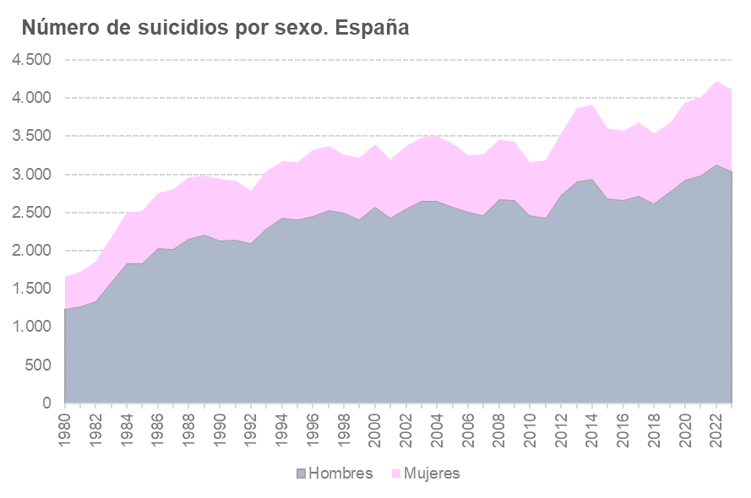
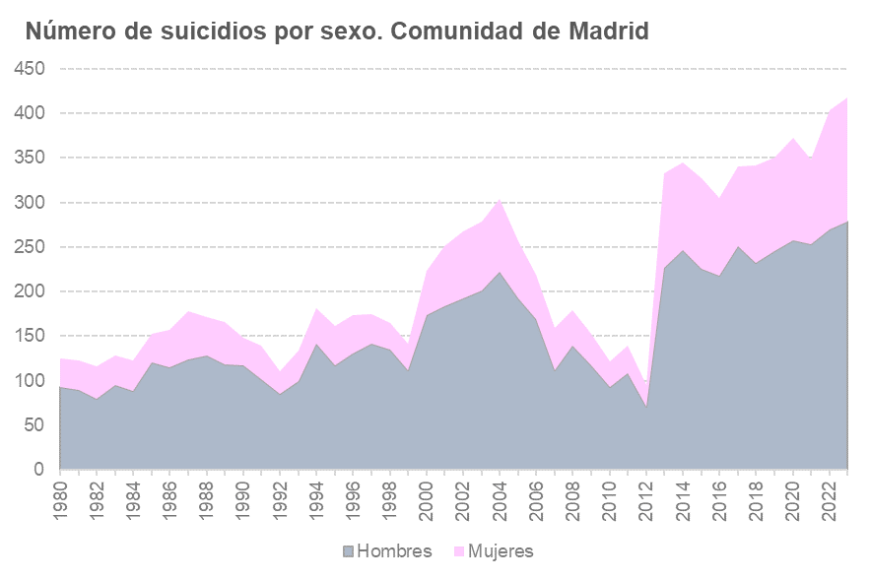

1.2
 |  |  |  | ÍNDICE
1.2. Distribución del número de suicidios por sexo. 1980 - 2023

Porcentajes
 | España |  | Comunidad de Madrid
 | Hombres | Mujeres | Hombres | Mujeres
1980 | 74.9 | 25.1 | 74.4 | 25.6
1981 | 73.8 | 26.2 | 73.2 | 26.8
1982 | 72.2 | 27.8 | 69.0 | 31.0
1983 | 73.0 | 27.0 | 74.2 | 25.8
1984 | 73.6 | 26.4 | 71.5 | 28.5
1985 | 72.8 | 27.2 | 78.4 | 21.6
1986 | 73.8 | 26.2 | 73.2 | 26.8
1987 | 71.9 | 28.1 | 69.7 | 30.3
1988 | 72.6 | 27.4 | 74.9 | 25.1
1989 | 74.1 | 25.9 | 71.1 | 28.9
1990 | 72.6 | 27.4 | 79.1 | 20.9
1991 | 73.4 | 26.6 | 73.4 | 26.6
1992 | 75.5 | 24.5 | 76.6 | 23.4
1993 | 75.2 | 24.8 | 73.9 | 26.1
1994 | 76.6 | 23.4 | 77.9 | 22.1
1995 | 76.3 | 23.7 | 72.7 | 27.3
1996 | 73.8 | 26.2 | 75.1 | 24.9
1997 | 74.9 | 25.1 | 80.6 | 19.4
1998 | 76.6 | 23.4 | 81.8 | 18.2
1999 | 74.9 | 25.1 | 78.9 | 21.1
2000 | 75.9 | 24.1 | 78.0 | 22.0
2001 | 76.2 | 23.8 | 72.9 | 27.1
2002 | 75.8 | 24.2 | 71.9 | 28.1
2003 | 76.2 | 23.8 | 72.0 | 28.0
2004 | 75.6 | 24.4 | 73.0 | 27.0
2005 | 75.6 | 24.4 | 74.7 | 25.3
2006 | 77.4 | 22.6 | 77.2 | 22.8
2007 | 75.5 | 24.5 | 70.4 | 29.6
2008 | 77.4 | 22.6 | 77.7 | 22.3
2009 | 77.7 | 22.3 | 76.5 | 23.5
2010 | 78.2 | 21.8 | 76.2 | 23.8
2011 | 76.6 | 23.4 | 77.7 | 22.3
2012 | 77.0 | 23.0 | 74.7 | 25.3
2013 | 75.2 | 24.8 | 68.2 | 31.8
2014 | 75.1 | 24.9 | 71.3 | 28.7
2015 | 74.4 | 25.6 | 68.8 | 31.2
2016 | 74.6 | 25.4 | 71.5 | 28.5
2017 | 73.9 | 26.1 | 73.6 | 26.4
2018 | 74.0 | 26.0 | 67.8 | 32.2
2019 | 75.5 | 24.5 | 70.0 | 30.0
2020 | 74.3 | 25.7 | 69.2 | 30.8
2021 | 74.5 | 25.5 | 72.7 | 27.3
2022 | 74.0 | 26.0 | 67.0 | 33.0
2023 | 74.0 | 26.0 | 66.7 | 33.3
Fuente: Elaboración propia a partir de la Estadística de defunciones del Instituto Nacional de Estadística

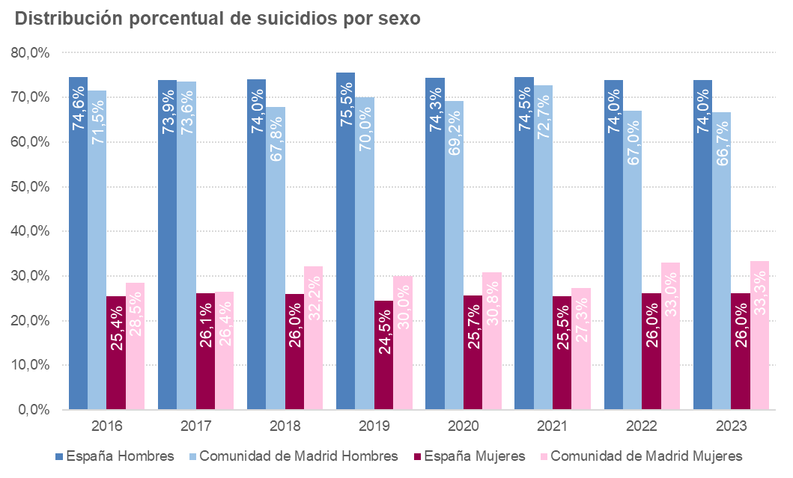
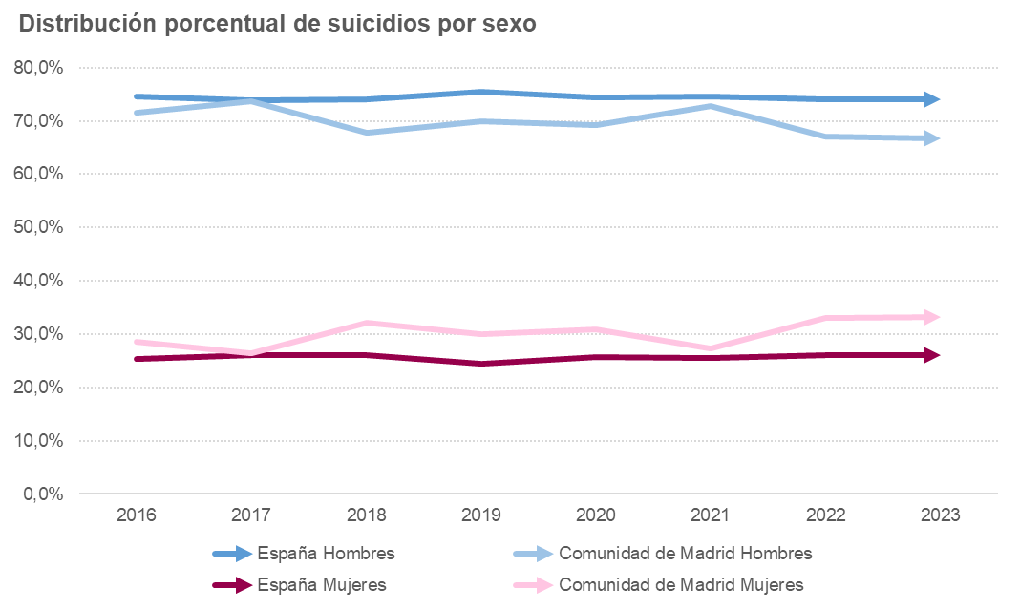

1.3
 |  |  |  |  |  | ÍNDICE
1.3. Porcentaje de suicidios respecto al total de las defunciones. 1980 - 2023

Porcentajes
 | España |  |  | Comunidad de Madrid
 | Total | Hombres | Mujeres | Total | Hombres | Mujeres
1980 | 0.57 | 0.81 | 0.30 | 0.45 | 0.63 | 0.24
1981 | 0.59 | 0.82 | 0.32 | 0.41 | 0.57 | 0.23
1982 | 0.65 | 0.88 | 0.38 | 0.41 | 0.53 | 0.27
1983 | 0.72 | 1.01 | 0.41 | 0.42 | 0.59 | 0.23
1984 | 0.83 | 1.16 | 0.47 | 0.41 | 0.56 | 0.25
1985 | 0.80 | 1.11 | 0.46 | 0.48 | 0.73 | 0.22
1986 | 0.89 | 1.25 | 0.49 | 0.52 | 0.73 | 0.29
1987 | 0.90 | 1.23 | 0.54 | 0.57 | 0.75 | 0.36
1988 | 0.93 | 1.27 | 0.54 | 0.52 | 0.74 | 0.28
1989 | 0.92 | 1.28 | 0.51 | 0.50 | 0.67 | 0.31
1990 | 0.88 | 1.21 | 0.51 | 0.42 | 0.63 | 0.19
1991 | 0.86 | 1.19 | 0.49 | 0.39 | 0.54 | 0.22
1992 | 0.84 | 1.19 | 0.44 | 0.32 | 0.45 | 0.16
1993 | 0.89 | 1.26 | 0.47 | 0.38 | 0.52 | 0.21
1994 | 0.94 | 1.35 | 0.47 | 0.51 | 0.75 | 0.24
1995 | 0.91 | 1.31 | 0.46 | 0.44 | 0.60 | 0.26
1996 | 0.94 | 1.31 | 0.53 | 0.47 | 0.67 | 0.25
1997 | 0.97 | 1.36 | 0.52 | 0.49 | 0.75 | 0.20
1998 | 0.90 | 1.31 | 0.45 | 0.44 | 0.69 | 0.17
1999 | 0.87 | 1.23 | 0.46 | 0.37 | 0.57 | 0.16
2000 | 0.94 | 1.36 | 0.48 | 0.59 | 0.89 | 0.27
2001 | 0.89 | 1.28 | 0.45 | 0.65 | 0.91 | 0.37
2002 | 0.91 | 1.32 | 0.47 | 0.68 | 0.95 | 0.39
2003 | 0.90 | 1.33 | 0.45 | 0.67 | 0.95 | 0.38
2004 | 0.94 | 1.36 | 0.48 | 0.75 | 1.09 | 0.41
2005 | 0.88 | 1.27 | 0.45 | 0.63 | 0.93 | 0.32
2006 | 0.87 | 1.29 | 0.41 | 0.55 | 0.83 | 0.25
2007 | 0.85 | 1.22 | 0.43 | 0.38 | 0.53 | 0.23
2008 | 0.89 | 1.34 | 0.42 | 0.43 | 0.67 | 0.20
2009 | 0.89 | 1.34 | 0.41 | 0.37 | 0.57 | 0.17
2010 | 0.83 | 1.25 | 0.38 | 0.30 | 0.46 | 0.14
2011 | 0.82 | 1.22 | 0.40 | 0.33 | 0.52 | 0.15
2012 | 0.88 | 1.32 | 0.41 | 0.22 | 0.34 | 0.11
2013 | 0.99 | 1.46 | 0.50 | 0.79 | 1.08 | 0.50
2014 | 0.99 | 1.46 | 0.50 | 0.80 | 1.16 | 0.45
2015 | 0.85 | 1.26 | 0.44 | 0.70 | 0.99 | 0.42
2016 | 0.87 | 1.27 | 0.45 | 0.68 | 0.99 | 0.38
2017 | 0.87 | 1.27 | 0.46 | 0.72 | 1.10 | 0.37
2018 | 0.83 | 1.21 | 0.44 | 0.73 | 1.02 | 0.46
2019 | 0.88 | 1.30 | 0.44 | 0.74 | 1.07 | 0.43
2020 | 0.80 | 1.17 | 0.41 | 0.56 | 0.78 | 0.34
2021 | 0.89 | 1.29 | 0.47 | 0.70 | 1.01 | 0.38
2022 | 0.91 | 1.33 | 0.48 | 0.79 | 1.08 | 0.51
2023 | 0.94 | 1.38 | 0.50 | 0.86 | 1.19 | 0.55
Fuente: Elaboración propia a partir de la Estadística de defunciones del Instituto Nacional de Estadística

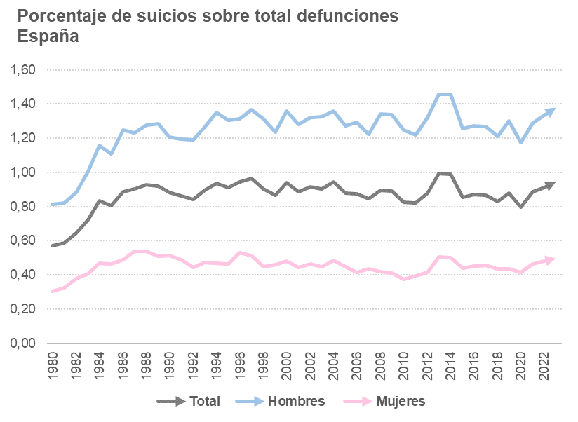
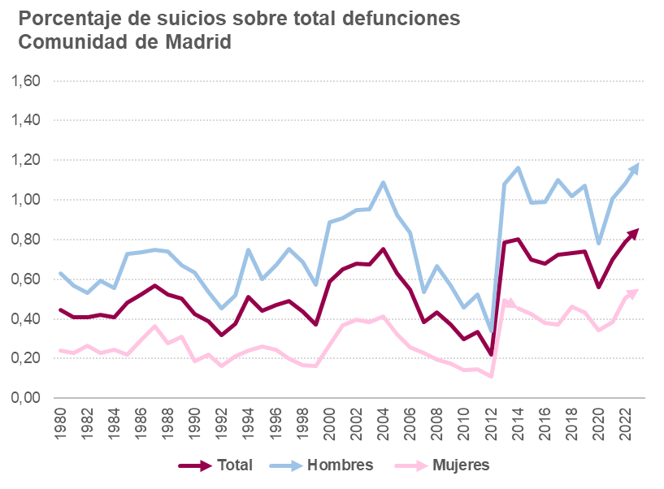

1.4
 |  |  |  |  |  | ÍNDICE
1.4. Tasas de suicidios por cada 100.000 habitantes por año según sexo. 1980 - 2023

 | España |  |  | Comunidad de Madrid
 | Total | Hombres | Mujeres | Total | Hombres | Mujeres
1980 | 4.4 | 6.8 | 2.2 | 2.7 | 4.2 | 1.3
1981 | 4.6 | 6.9 | 2.3 | 2.6 | 4.0 | 1.4
1982 | 4.9 | 7.2 | 2.7 | 2.5 | 3.5 | 1.5
1983 | 5.7 | 8.5 | 3.0 | 2.7 | 4.1 | 1.3
1984 | 6.5 | 9.8 | 3.4 | 2.6 | 3.8 | 1.4
...
2016 | 7.7 | 11.7 | 3.8 | 4.7 | 7.1 | 2.6
2017 | 7.9 | 11.9 | 4.1 | 5.3 | 8.1 | 2.7
2018 | 7.6 | 11.4 | 3.9 | 5.2 | 7.4 | 3.2
2019 | 7.8 | 12.0 | 3.8 | 5.3 | 7.7 | 3.0
2020 | 8.3 | 12.6 | 4.2 | 5.5 | 8.0 | 3.3
2021 | 8.4 | 12.8 | 4.2 | 5.2 | 7.9 | 2.7
2022 | 8.9 | 13.4 | 4.5 | 6.0 | 8.4 | 3.8
2023 | 8.6 | 12.9 | 4.4 | 6.1 | 8.5 | 3.9
Fuente: Elaboración propia a partir de la Estadística de defunciones del Instituto Nacional de Estadística

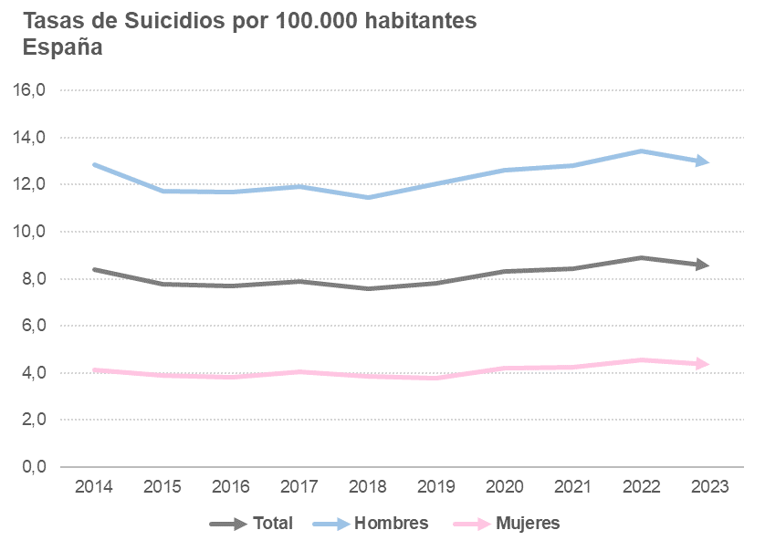
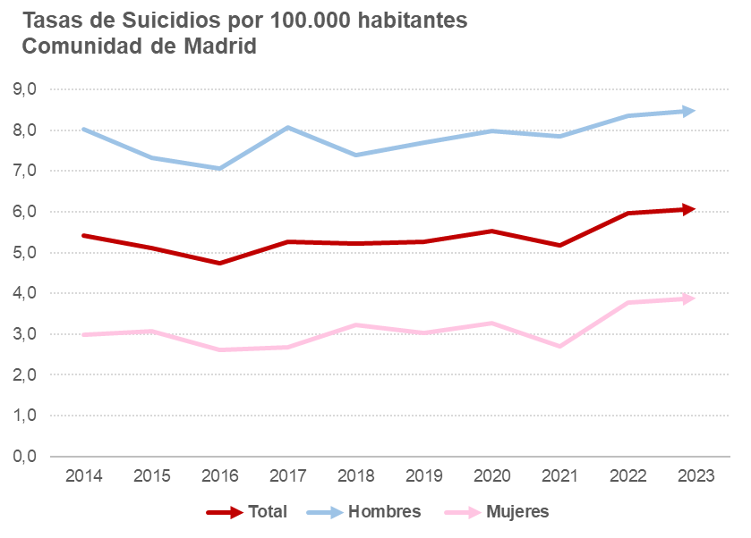

1.6
 |  |  |  |  |  |  | ÍNDICE
...
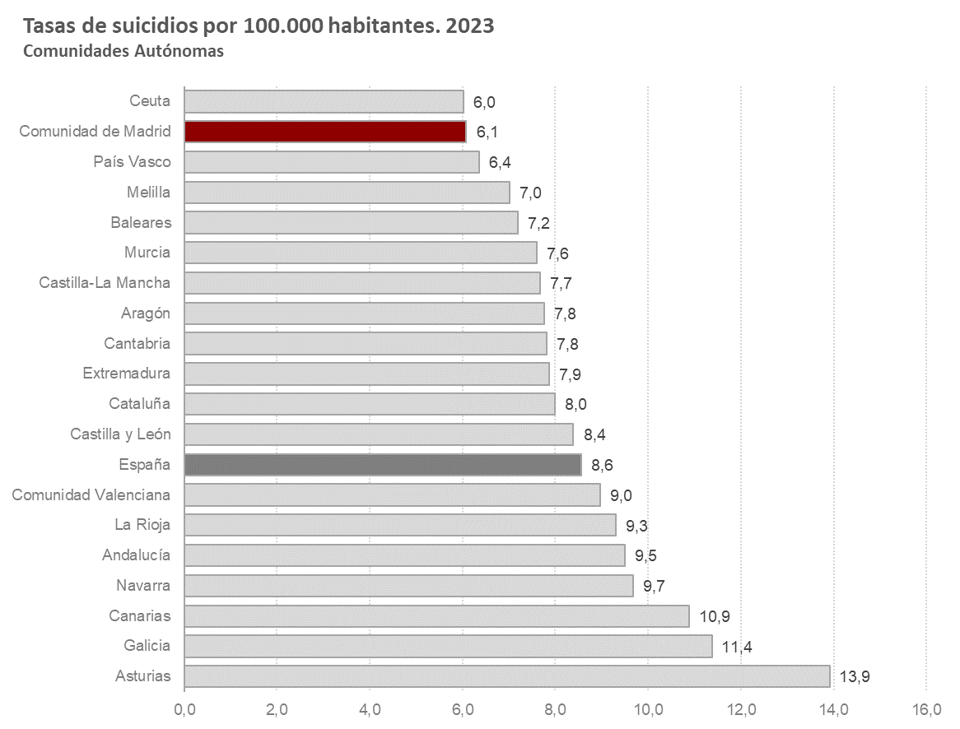
 |  | 2018 | 2019 | 2020 | 2021 | 2022 | 2023
 |  | 7.6 | 7.8 | 8.3 | 8.4 | 8.9 | 8.6
 |  | 7.8 | 7.6 | 9.4 | 10.0 | 9.8 | 9.5
 |  | 9.1 | 8.3 | 7.7 | 8.6 | 8.6 | 7.8
 |  | 13.4 | 12.5 | 12.0 | 12.8 | 12.5 | 13.9
 |  | 6.1 | 8.2 | 7.2 | 7.5 | 9.2 | 7.2
 |  | 8.9 | 8.9 | 9.3 | 10.6 | 10.7 | 10.9
 |  | 4.8 | 6.2 | 7.9 | 8.2 | 10.1 | 7.8
 |  | 8.8 | 9.1 | 9.5 | 9.9 | 10.2 | 8.4
 |  | 6.5 | 7.5 | 8.8 | 8.2 | 8.9 | 7.7
 |  | 7.0 | 7.1 | 7.3 | 7.4 | 7.9 | 8.0
 |  | 8.0 | 9.0 | 8.7 | 8.0 | 8.7 | 9.0
 |  | 6.5 | 7.4 | 8.7 | 7.6 | 9.0 | 7.9
Galicia | 11.9 | 10.1 | 10.8 | 11.3 | 12.5 | 12.2 | 11.4
Comunidad de Madrid | 5.3 | 5.2 | 5.3 | 5.5 | 5.2 | 6.0 | 6.1
Murcia | 6.7 | 8.6 | 8.4 | 8.1 | 8.1 | 9.0 | 7.6
Navarra | 7.5 | 6.1 | 7.1 | 6.7 | 9.1 | 8.6 | 9.7
País Vasco | 8.4 | 7.5 | 6.3 | 8.2 | 6.6 | 7.9 | 6.4
La Rioja | 8.0 | 6.7 | 9.2 | 9.2 | 7.5 | 9.4 | 9.3
Ceuta | 3.5 | 1.2 | 4.7 | 4.8 | 4.8 | 2.4 | 6.0
Melilla | 2.4 | 1.2 | 1.2 | 4.7 | 4.6 | 1.2 | 7.0
Fuente: Elaboración propia a partir de la Estadística de defunciones del Instituto Nacional de Estadística

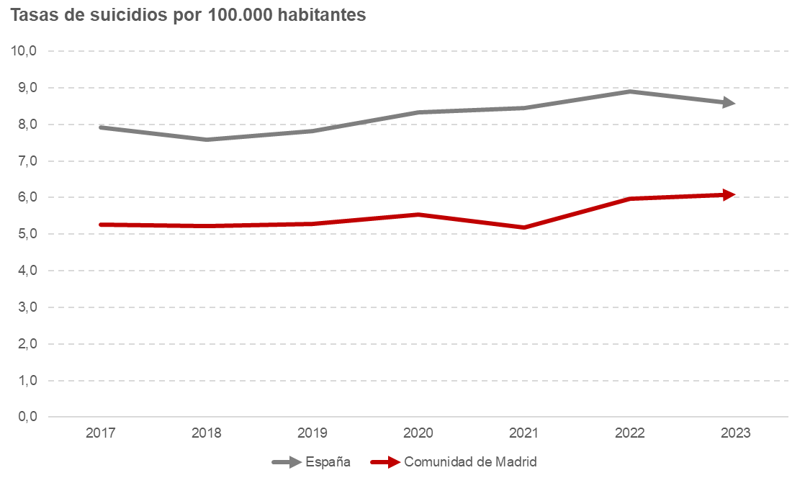

2.1
...
Unidades: Personas
De 40 a 49 años | 800 | 601 | 199 | 33 | 78 | 56 | 22 | 39
De 50 a 59 años | 898 | 655 | 243 | 37 | 92 | 62 | 30 | 48
De 60 a 69 años | 654 | 483 | 171 | 35 | 65 | 41 | 24 | 59
De 70 a 79 años | 466 | 336 | 130 | 39 | 46 | 30 | 16 | 53
De 80 a 89 años | 370 | 284 | 86 | 30 | 32 | 20 | 12 | 60
90 y más años | 103 | 84 | 19 | 23 | 7 | 6 | 1 | 17

(*) Indicador: Número de mujeres por cada 100 hombres
Fuente: Elaboración propia a partir de la Estadística de defunciones del Instituto Nacional de Estadística

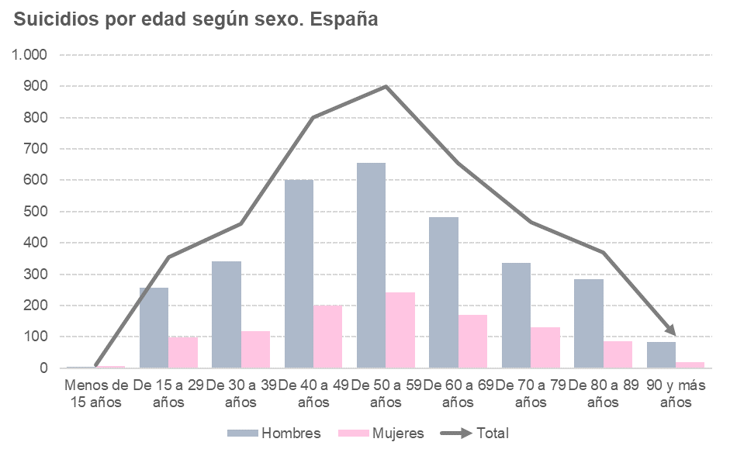

2.2
...
Unidades: Personas
De 30 a 39 años | 7.8 | 11.6 | 4.1 | 5.0 | 6.8 | 3.3
De 40 a 49 años | 10.3 | 15.3 | 5.1 | 6.8 | 10.0 | 3.8
De 50 a 59 años | 12.2 | 17.9 | 6.5 | 8.9 | 12.5 | 5.6
De 60 a 69 años | 11.3 | 17.4 | 5.7 | 8.6 | 11.9 | 5.9
De 70 a 79 años | 11.1 | 17.7 | 5.7 | 8.3 | 12.6 | 5.1
De 80 a 89 años | 16.4 | 32.2 | 6.3 | 10.9 | 17.9 | 6.6
90 y más años | 16.7 | 46.1 | 4.4 | 8.5 | 26.0 | 1.7
Fuente: Elaboración propia a partir de la Estadística de defunciones del Instituto Nacional de Estadística

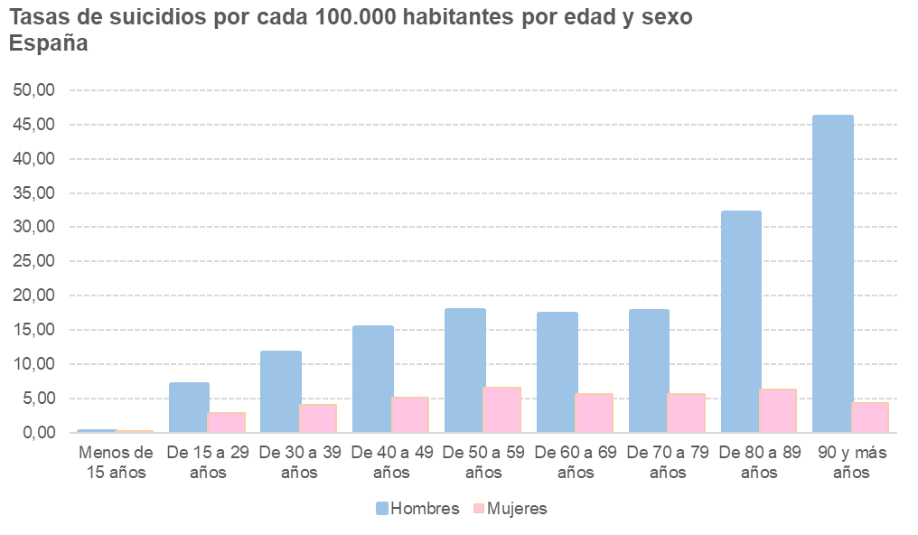
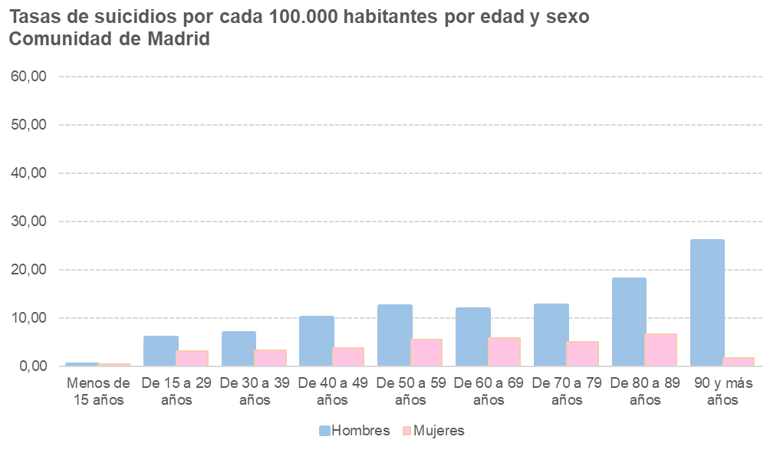

2.3
...
Unidades: personas
Envenanamiento por otras sustancias | 134 | 3.3 | 86 | 2.8 | 48 | 4.5 | 11 | 2.6 | 7 | 2.5 | 4 | 2.9
Ahorcamiento, estrangulamiento | 1,869 | 45.4 | 1,544 | 50.7 | 325 | 30.3 | 138 | 33.0 | 100 | 35.8 | 38 | 27.3
Ahogamiento y sumersión | 115 | 2.8 | 82 | 2.7 | 33 | 3.1 | 3 | 0.7 | 2 | 0.7 | 1 | 0.7
Armas, material explosivo, fuego o vapor | 191 | 4.6 | 178 | 5.8 | 13 | 1.2 | 13 | 3.1 | 13 | 4.7 | 0 | 0.0
Objeto cortante/objeto romo | 115 | 2.8 | 98 | 3.2 | 17 | 1.6 | 16 | 3.8 | 14 | 5.0 | 2 | 1.4
Saltar desde un lugar elevado | 1,018 | 24.7 | 667 | 21.9 | 351 | 32.7 | 136 | 32.5 | 82 | 29.4 | 54 | 38.8
Arrojarse a objeto en movimiento | 119 | 2.9 | 90 | 3.0 | 29 | 2.7 | 14 | 3.3 | 12 | 4.3 | 2 | 1.4
Otros medios | 51 | 1.2 | 44 | 1.4 | 7 | 0.7 | 9 | 2.2 | 9 | 3.2 | 0 | 0.0
Fuente: Elaboración propia a partir de la Estadística de defunciones del Instituto Nacional de Estadística

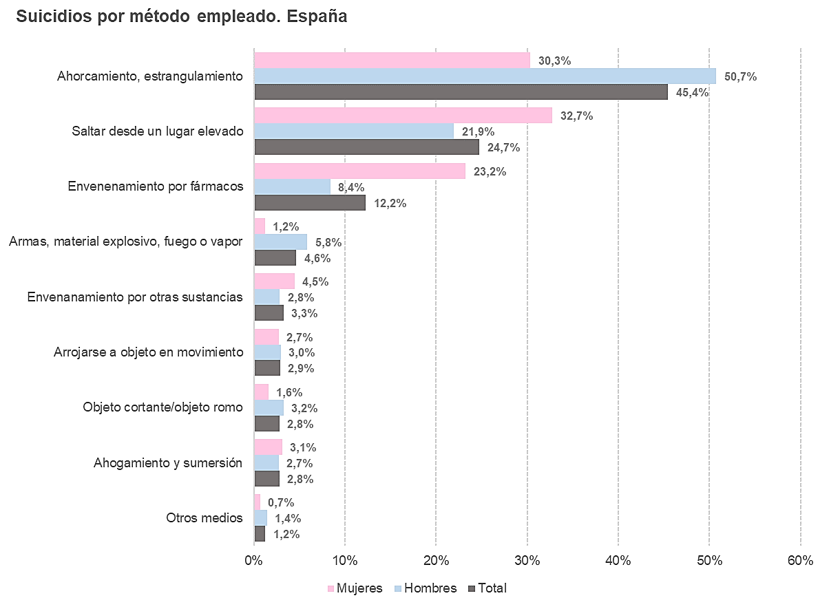
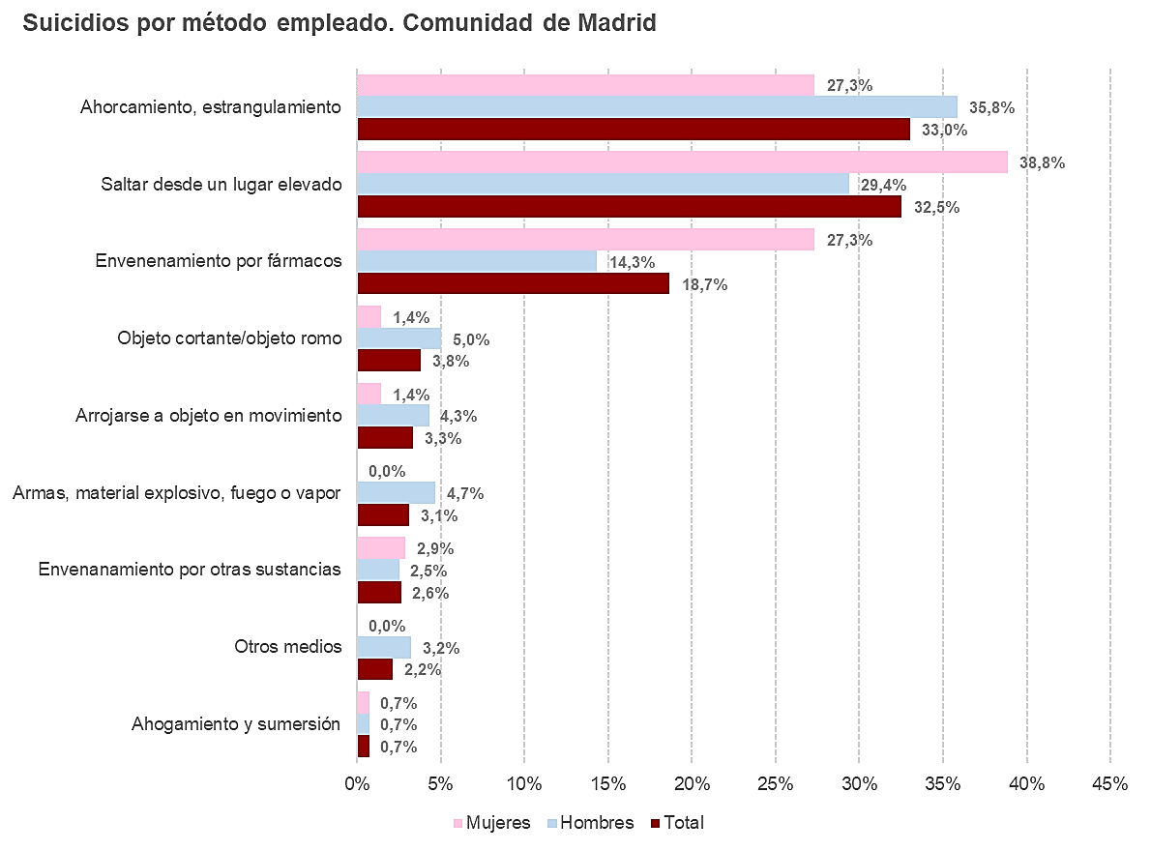

2.4
...
Unidades: personas
Comunidad de Madrid | 418 | 279 | 139
Murcia | 118 | 89 | 29
Navarra | 65 | 45 | 20
País Vasco | 141 | 104 | 37
La Rioja | 30 | 18 | 12
Ceuta | 5 | 5 | 0
Melilla | 6 | 4 | 2
Extranjero | 51 | 45 | 6
Fuente: Elaboración propia a partir de la Estadística de defunciones del Instituto Nacional de Estadística

